lista do wyboru
199261 Pakiet Chemia
Dotyczy zwiększenia części oświatowej subwencji ogólnej z 0,4% rezerwy w roku 2020 z tytułu dofinansowania w zakresie wyposażenia w pomoce dydaktyczne niezbedna do realizacji podstawy programowej z przedmiotów przyrodniczych w publicznych szkołach podstawowych Szanowni Państwo, zapraszamy do skorzystania z bogatej oferty na wyposażenie sal szkolnych w pomoce dydaktyczne dedykowanej w ramach rezerwy oświatowej. Decydując się na wybrany produkt prosimy o wpisanie odpowiedniej ilości w kolumnie pod nazwą "Ilość". W drugim arkuszu tego pliku o nazwie "wybrane produkty - podsumowanie" automatycznie wyświetli się Państwu kalkulacja wybranych produktów. Do wniosku - załącznik nr 4, należy dołączyć wykaz pomocy dydaktycznych - załącznik nr 4a zakupionych w roku bieżącym lub planowanych do zakupienia odrębnie dla każdej szkoły i do każdego przedmiotu
Kod | Nazwa | Ilość | Cena brutto | Wartość brutto | Opis | Zdjęcie
571143 | Model atomu | 1 | 199.90 | 199.90 | Model atomu dzięki któremu uczniowie mają możliwość osadzania odpowiedniej liczby elektronów na poszczególnych powłokach oraz odpowiedniej liczby protonów i neutronów wewnątrz jądra atomu. Pomoc dydaktyczna wspaniale sprawdza się podczas zajęć. Model oparty o teorię budowy atomu według Nielsa Bohra stanowi doskonałą pomoc dydaktyczną podczas nauki o najmniejszych cząstkach budujących nasz świat. Zachęca uczniów do aktywnego uczestnictwa w zajęciach, na których mogą samodzielnie dobrać odpowiednie elementy i własnoręcznie zbudować z nich atom, izotop lub jon. A wszystko to za pomocą jednego zestawu! W skład zestawu wchodzą: trzyczęściowe pudełko: pokrywka i część dolna z oznaczonymi 4 powłokami elektronowymi stanowią podstawę do tworzenia atomu, 30 protonów, 30 neutronów i 30 elektronów. • śr. 23 cm | 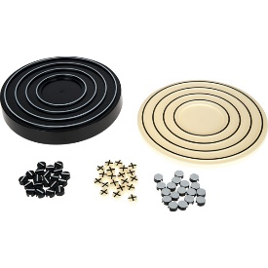
571162 | Modele atomów - zestaw do chemii organicznej i nieorganicznej, 240 el. | 1 | 119.90 | 119.90 | Zestaw pozwala budować struktury chemiczne. W zestawie znajdują się modele wielu pierwiastków oraz 2 rodzaje łączników symbolizujących wiązania (m.in. pojedyncze kowalencyjne, podwójne, potrójne, koordynacyjne i jonowe). • 240 elem. • wym. pudełka 23,5 x 17 x 3,5 cm • śr. atomów 2,3 cm | 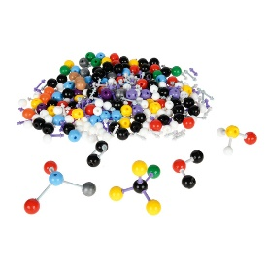
571169 | Statyw laboratoryjny | 1 | 259.90 | 259.90 | Statyw uniwersalny przeznaczony jest do wszelkich prac laboratoryjnych. Służy do mocowania kolb, pipet, termometrów, biuret, rozdzielaczy itp. jak również służy jako podstawa kolb przy ogrzewaniu nad palnikiem. | 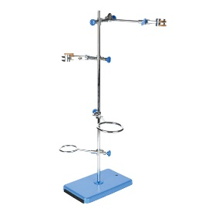
571145 | Łyżeczki do spalań | 1 | 5.90 | 5.90 | Łyżeczka do spalań wykonana z mosiądzu. • dł. 28 cm • śr. miseczki 2 cm | 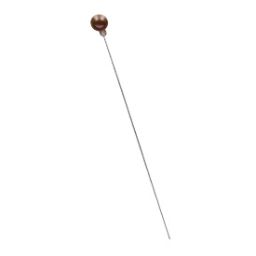
841013 | Probówki okrągłodenne 18x180, 250 szt. | 1 | 139.90 | 139.90 | Probówka okrągłodenna bakteriologiczna, wykonana ze szkła borokrzemowego BORO 3.3. • 250 szt. • wym. 18 x 1,8 cm | 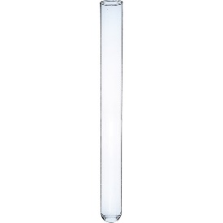
841024 | Zlewka niska 250 ml, 10 szt. | 1 | 69.00 | 69.00 | Zlewka duża z wylewem, skalowana, wykonana ze szkła borokrzemowego BORO 3.3 • poj. 250 ml • śr. 7 cm • wys. 8 cm. • 10 szt. | 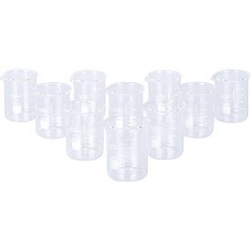
571045 | Kolba stożkowa z szeroką szyją 250 ml, 10 szt. | 1 | 109.90 | 109.90 | • wykonane ze szkła borokrzemowego BORO 3.3• 10 szt. • poj. 250 ml • wym. 8,5 x 14 cm | 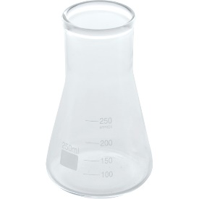
571030 | Statyw na probówki | 1 | 12.90 | 12.90 | • wykonany z tworzywa sztucznego • na 40 probówek o śr. do 25 mm • wym. 25 x 11 x 7 cm | 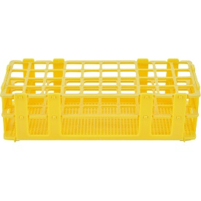
571032 | Suszarka na szkło laboratoryjne | 1 | 59.90 | 59.90 | • wykonana ze stali, z powłoką z tworzywa sztucznego • 32 miejsca • wym. 36 x 15 x 47 cm | 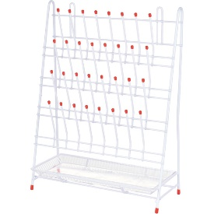
841023 | Płyta ociekowa | 1 | 499.90 | 499.90 | Płyta wykonana z polistyrenu. W dolnej części znajduje się zbiorniczek zamknięty korkiem, zapobiegający wylaniu się pozostałości. Posiada kanał zlewu, który zbiera odpady, usuwane przez rurkę spustową. Płyta ma miejsca na 72 zdejmowane kołki (w zestawie) • wym. płyty 45 x 63 x 11 cm • kołki o dł. 9,5 cm i śr. 0,6 cm • mocowanie i wąż spustowy w zestawie. | 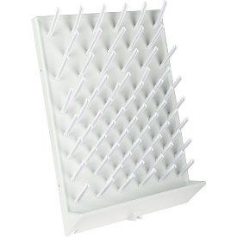
571067 | Szczotka do mycia szkła | 1 | 5.90 | 5.90 | • wykonana z nylonu • wym. 2 x 25 cm | 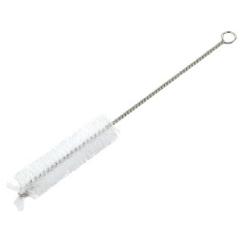
571093 | Butelka z zakraplaczem 30 ml | 1 | 7.90 | 7.90 | Butelka z transparentnego szkła z zakraplaczem z gumowym korkiem • poj. 30 mm • śr. 3,9 cm • wys. całkowita 11 cm • wys. butelki 7 cm. | 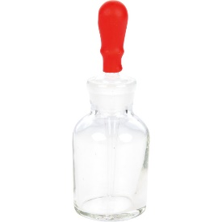
571130 | Paski pH wskaźnikowe pH 1-14, ekonomiczne | 1 | 109.90 | 109.90 | Paski (papierki) wskaźnikowe do oznaczania poziomu pH w zakresie 1-14. Doskonałe do celów edukacyjnych ze względu na wystarczającą do celów dydaktycznych ogólną dokładność wskazań. • 100 szt. | 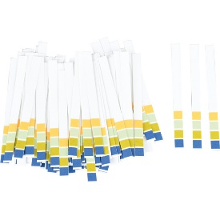
571033 | Bagietki - pręciki szklane, 5 szt. | 1 | 9.90 | 9.90 | • wykonane ze szkła • 5 szt. • wym. 0,6 x 25 cm | 
571120 | Pipety Pasteura 5 ml (500 szt) | 1 | 89.90 | 89.90 | Zestaw 500 pipet Pasteura z polietylenu • poj. 5 ml • skalowanie co 0,5 ml • dł. 21 cm. | 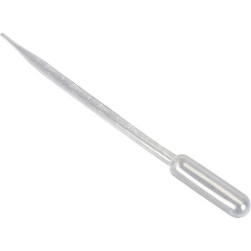
841011 | Palnik gazowy | 1 | 149.90 | 149.90 | Palnik na propan-butan. Zastosowanie w palniku zaworu iglicowego umożliwia dokładne wyregulowanie ilości podawanego gazu na dyszę • temperaturze płomienia ok. 1100°C. • śr. króćca 9 mm | 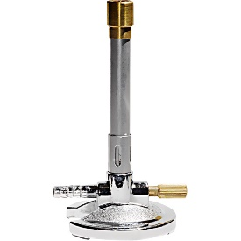
841012 | Wężyk do palnika gazowego 1,5 mb | 1 | 499.90 | 499.90 | Wąż do gazu bezpieczny z wzmocnionymi końcówkami. Testowany i zarejestrowany DIN DVGW. • ciśnienie pracy do 100 mbar • dł. 1,5 m | 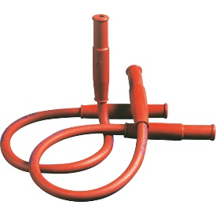
604204 | Płytki Petriego | 1 | 12.90 | 12.90 | Płytki bez przegródek, wykonane z transparentnego tworzywa sztucznego. • 3 szt. • wym. 9 x 1,5 cm | 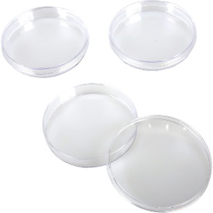
604205 | Płytki Petriego trójdzielne | 1 | 12.90 | 12.90 | Płytki trójdzielne, wykonane z transparentnego tworzywa sztucznego. • 3 szt. • wym. 9 x 1,5 cm | 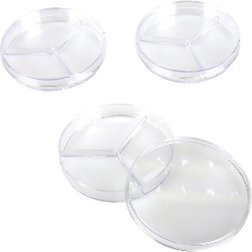
571107 | Termometr laboratoryjny | 1 | 5.90 | 5.90 | Laboratoryjny termometr alkoholowy ze szkła, w plastikowym pojemniku • bezrtęciowy • wykonany techniką całoszklaną • skala od -20 do 110°C • podziałka co 1 °C • dł. 30,4 cm • śr. 6 mm. | 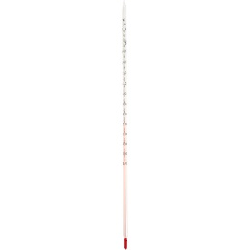
841015 | Szalka Petriego 90x15, 1 szt. | 1 | 4.90 | 4.90 | • wykonana ze szkła • 1 szt. • wym. 9 x 1,5 cm | 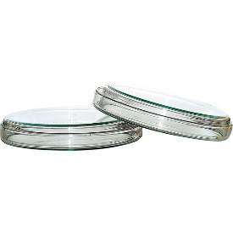
841017 | Szalka Petriego 120x20, 1 szt. | 1 | 6.90 | 6.90 | • wykonana ze szkła • 1 szt. • wym. 12 x 2 cm | 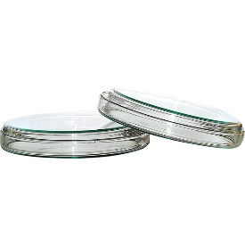
079206 | Okresowy układ pierwiastków - chemiczny | 1 | 299.90 | 299.90 | Ścienna plansza dydaktyczna zawiera wiele informacji o pierwiastkach chemicznych w przejrzystej formie. Informacje zawarte na planszy wykraczają poza zwykły program nauczania przez co wzbogacają i skracają czas szkolenia nauczycieli i uczniów na lekcjach chemii i fizyki. • plansza jednostronna MONO • format 160 x 120 cm • laminowana • oprawiona w drewniane wałki z zawieszką | 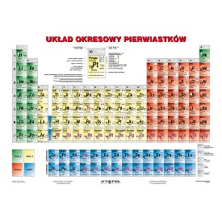
817035 | Plansza dydaktyczna - Kwasy nieorganiczne | 1 | 49.90 | 49.90 | Plansza dydaktyczna drukowana na kartonie kredowym o gramaturze 250 g. Ofoliowana i wyposażona w listwy metalowe i zawieszkę. • wym. 70 x 100 cm | 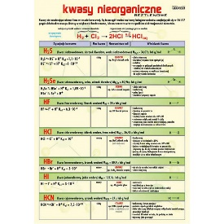
817040 | Plansza dydaktyczna - Budowa materii | 1 | 49.90 | 49.90 | Plansza dydaktyczna drukowana na kartonie kredowym o gramaturze 250 g. Ofoliowana i wyposażona w listwy metalowe i zawieszkę. • wym. 70 x 100 cm | 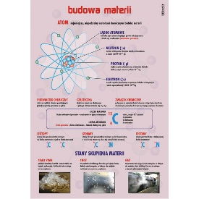
817042 | Plansza dydaktyczna - Kwasy nieorganiczne tlenowe | 1 | 49.90 | 49.90 | Plansza dydaktyczna drukowana na kartonie kredowym o gramaturze 250 g. Ofoliowana i wyposażona w listwy metalowe i zawieszkę. • wym. 70 x 100 cm | 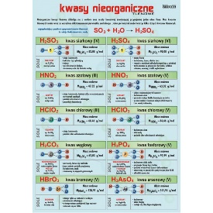
817047 | Plansza dydaktyczna - Układ okresowy pierwiastków | 1 | 49.90 | 49.90 | Plansza dydaktyczna drukowana na kartonie kredowym o gramaturze 250 g. Ofoliowana i wyposażona w listwy metalowe i zawieszkę. • wym. 70 x 100 cm | 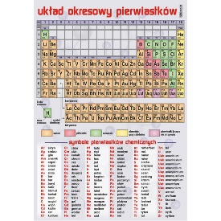
817054 | Plansza dydaktyczna - Wiązania chemiczne w cząsteczkach | 1 | 49.90 | 49.90 | Plansza dydaktyczna drukowana na kartonie kredowym o gramaturze 250 g. Ofoliowana i wyposażona w listwy metalowe i zawieszkę. • wym. 70 x 100 cm | 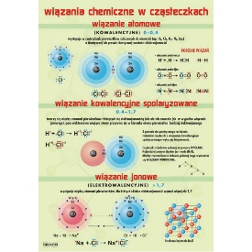
817082 | Plansza dydaktyczna - związki nieorganiczne | 1 | 49.90 | 49.90 | Plansza dydaktyczna drukowana na kartonie kredowym o gramaturze 250 g. Ofoliowana i wyposażona w listwy metalowe i zawieszkę. • wym. 70 x 100 cm | 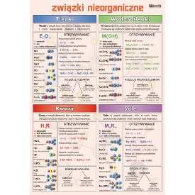
571095 | Okulary ochronne szer. 19,5 cm | 10 | 12.90 | 129.00 | Okulary ochronne z tworzywa sztucznego, z otworami wentylacyjnymi i z gumką pozwalającą dopasować okulary do rozmiaru głowy. Chronią przed chemikaliami, kurzem i odpryskami. Panoramiczne widzenie pod kątem 180 °. | 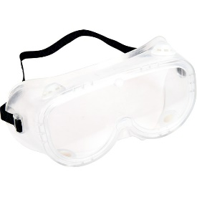
 |  |  |  | 3,122.20

